Rapor Sayfası
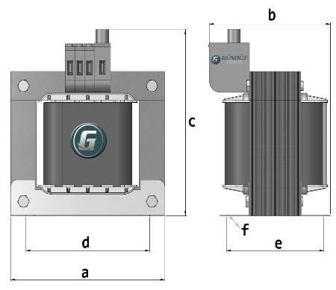
Trafo Tipi : | Izolasyon Trafosu Mono Faz Hesap Ozeti |  |  |  |  |  |  |  | Tarih : |  |  | 2021-05-05
Değerler
Güç : | 2100.0 VA |  |  |  |  | Primer Agirlik(Al) : | 0.0 kg |  | Karkas Ölçüleri : |  | 65.0 x 120.0 x 88.0
Sac kk : | 7.0 |  |  |  |  | Sekonder Agirlik(Al): | 0.0 kg |  | Trafo Ölçüleri : |  | 195.0 x 185.0 x 163.0
Sac © | 0.5 mm |  |  |  |  | Primer Agirlik(Cu) : | 11.31 kg |  | Klemens & Ayak : |  | AVK2.5 / 0.0 / 45.0 - 171 Kose
Gauss : | 8850.0 |  |  |  |  | Sekonder Agirlik(Cu) : | 2.007 kg |  | Sac Agirlik : |  | 71.07 kg(Kesme Sac)
Frekans : | 50.0 Hz |  |  |  |  | Toplam Agirlik : | Al:0.0 // Cu:13.317kg

Primer |  |  |  |  |  |  |  | Sekonder
 |  |  |  |  |  | 470.0 V ( 470.7333V ) |  |  |  |  |  |  | 25.0 V ( 24.5333V )
5 NOLU KADEME: |  |  |  |  |  |  |  | 1 NOLU KADEME:
Tel : | Cu |  |  |  |  |  |  | Tel : | Cu
Cap : | 2 |  |  |  |  |  |  | Cap : | 5
Kesit : | 3.1415926536 |  |  |  |  |  |  | Kesit : | 19.634954085
Akim : | 9.4247779608 |  |  |  |  |  |  | Akim : | 58.904862255
Kat : | 0 |  |  |  |  |  |  | Kat : | 1
Uzunluk : | 14.01948 |  |  |  |  |  |  | Uzunluk : | 11.750048
 |  | -- Teller -- |  |  |  |  |  |  |  | -- Teller --
Yuv. Tel : | 2 |  |  |  |  | 307 sp |  | Yuv. Tel : | 5 |  |  |  | 16 sp
Ytel Agr : | 0.38317840976 |  |  |  |  |  |  | Ytel Agr : | 2.0071913809
Kare Tel : |  |  |  |  |  |  |  | Kare Tel :
Ktel Agr : |  |  |  |  |  |  |  | Ktel Agr :
Folyo : |  |  |  |  |  |  |  | Folyo :
Folyo Agr : |  |  |  |  |  |  |  | Folyo Agr :
Kapton : |  |  |  |  |  | 440.0 V ( 440.0667V ) |  | Kapton :
4 NOLU KADEME:
Tel : | Cu
Cap : | 2
Kesit : | 3.1415926536
Akim : | 9.4247779608
Kat : | 0
Uzunluk : | 2.102922
 |  | -- Teller --
Yuv. Tel : | 2 |  |  |  |  | 287 sp
Ytel Agr : | 0.057476761465
Kare Tel :
Ktel Agr :
Folyo :
Folyo Agr :
Kapton : |  |  |  |  |  | 435.0 V ( 435.4667V )
3 NOLU KADEME:
Tel : | Cu
Cap : | 2
Kesit : | 3.1415926536
Akim : | 9.4247779608
Kat : | 1
Uzunluk : | 15.97167
 |  | -- Teller --
Yuv. Tel : | 2 |  |  |  |  | 284 sp
Ytel Agr : | 0.4365353859
Kare Tel :
Ktel Agr :
Folyo :
Folyo Agr :
Kapton : |  |  |  |  |  | 400.0 V ( 400.2V )
2 NOLU KADEME:
Tel : | Cu
Cap : | 2
Kesit : | 3.1415926536
Akim : | 9.4247779608
Kat : | 2
Uzunluk : | 73.458774
 |  | -- Teller --
Yuv. Tel : | 2 |  |  |  |  | 261 sp
Ytel Agr : | 2.0077646392
Kare Tel :
Ktel Agr :
Folyo :
Folyo Agr :
Kapton : |  |  |  |  |  | 230.0 V ( 230.0V )
1 NOLU KADEME:
Tel : | Cu
Cap : | 4
Kesit : | 12.566370614
Akim : | 37.699111843
Kat : | 8
Uzunluk : | 77.060856
 |  | -- Teller --
Yuv. Tel : | 4 |  |  |  |  | 150 sp
Ytel Agr : | 8.4248649043
Kare Tel :
Ktel Agr :
Folyo :
Folyo Agr :
Kapton :

 | IZOLASYON DEGERLERI
 | Primer Kademe |  |  |  | Tur | Ekran
 | 0.19 |  |  |  | 3 | Yok
 | VA Kademe |  |  |  | Tur | Ekstra
 | Yok |  |  |  | Yok | Yok
 | Primer-Sekonder |  |  |  | Tur
 | Yok |  |  |  | Yok
 | NÜVE ÖLÇÜLERİ (mm)
 | a | b | c | d | e | f
 | 195.0 mm | 151.0 mm | 208.0 mm
 | TRAFO ÖLÇÜLERİ (mm)
 | a | b | c | d | e | f
 | 195.0 mm | 185.0 mm | 163.0 mm | 153.0 mm | 157.0 mm | 0.0 mm

